OLS回归结果
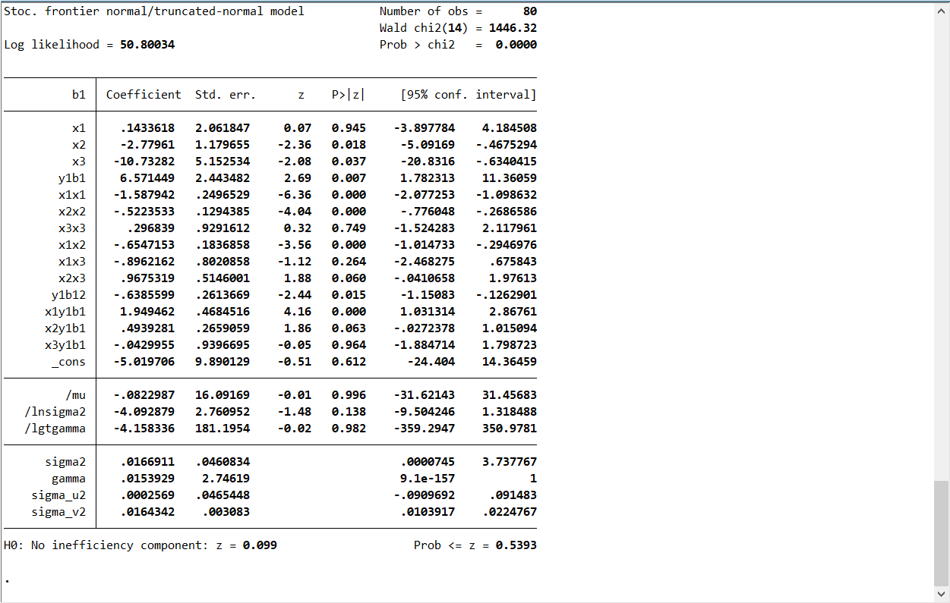
 | -b1 | x1 | x2 | x3 | y1+b1 | x1*x1 | x2*x2 | x3*x3 | x1*x2 | x1*x3 | x2*x3 | (y1+b1)^2 | x1*(y1+b1) | x2*(y1+b1) | x3*(y1+b1) | id | time | y1 | 𝛾1 | 影子价格
上海2011 | -17060.296411 | 1104.330000 | 28026.255673 | 10489.090000 | 36255.986411 | 1219544.748900 | 785471007.074054 | 110021009.028100 | 30950234.927870 | 11583416.759700 | 293969918.121915 | 1314496550.658787 | 40038573.473628 | 1016119544.857458 | 380292304.507252 | 1 | 1 | 19195.69 | 7.571449 | -0.99987783129
上海2012 | -16852.072117 | 1115.500000 | 30590.115129 | 10573.000000 | 37033.792117 | 1244340.250000 | 935755143.593624 | 111788329.000000 | 34123273.426183 | 11794181.500000 | 323429287.256869 | 1371501758.579985 | 41311195.106737 | 1132867964.521427 | 391558284.055156 | 1 | 2 | 20181.72 | 𝛾11 | -0.99986504908
上海2013 | -18178.292098 | 1137.350000 | 33301.254076 | 10890.390000 | 39996.442098 | 1293565.022500 | 1108973523.063672 | 118600594.352100 | 37875181.323840 | 12386185.066500 | 362663644.381531 | 1599715380.498667 | 45489953.420160 | 1331931680.459155 | 435576853.059638 | 1 | 3 | 21818.15 | -0.6547 | -0.99987471327
上海2014 | -15654.657272 | 1365.630000 | 36120.763685 | 10639.860000 | 39222.352620 | 1864945.296900 | 1304709569.195025 | 113206620.819600 | 49327598.511287 | 14530112.011800 | 384319868.702576 | 1538392945.031932 | 53563221.408177 | 1416741330.153560 | 417320340.745305 | 1 | 4 | 23567.695348 | μ11 | -0.99982226851
上海2015 | -16164.688140 | 1361.510000 | 39005.870371 | 10930.530000 | 41288.138140 | 1853709.480100 | 1521457923.425212 | 119476486.080900 | 53106882.569273 | 14882025.900300 | 426354836.269964 | 1704710351.067722 | 56214212.958991 | 1610479764.162519 | 451301232.583414 | 1 | 5 | 25123.45 | -0.6547 | -0.99982060942
上海2016 | -15822.522639 | 1365.240000 | 42017.186816 | 11241.730000 | 44001.172639 | 1863880.257600 | 1765443987.904155 | 126376493.392900 | 57363544.128245 | 15347659.465200 | 472345869.541488 | 1936103193.577749 | 60072160.933213 | 1848805490.868055 | 494649302.487278 | 1 | 6 | 28178.65 | η11 | -0.99982962447
上海2017 | -15657.804983 | 1372.650000 | 45230.136881 | 11381.850000 | 46290.794983 | 1884168.022500 | 2045765282.308285 | 129546509.422500 | 62085147.390225 | 15623296.402500 | 514802633.463324 | 2142837700.188999 | 63541059.733873 | 2093738993.444022 | 526874884.881053 | 1 | 7 | 30632.99 | 1.949462 | -0.99982678031
上海2018 | -15147.447972 | 1375.660000 | 48511.466941 | 11453.730000 | 51159.267972 | 1892440.435600 | 2353362424.745097 | 131187930.912900 | 66735284.611735 | 15756438.211800 | 555637244.243467 | 2617270699.430905 | 70377758.578362 | 2481811136.937501 | 585964442.348936 | 1 | 8 | 36011.82 | η21 | -0.9998637024
上海2019 | -15949.730361 | 1376.200000 | 51866.583898 | 11696.460000 | 54105.050361 | 1893926.440000 | 2690142525.212285 | 136807176.531600 | 71378792.759950 | 16096668.252000 | 606655423.895543 | 2927356474.530276 | 74459370.306349 | 2806244133.818263 | 632837557.341523 | 1 | 9 | 38155.32 | 0.4939281 | -0.99986872656
上海2020 | -15462.688177 | 1374.000000 | 55724.868058 | 11099.590000 | 54163.268177 | 1887876.000000 | 3105260920.120291 | 123200898.168100 | 76565968.712170 | 15250836.660000 | 618523188.251759 | 2933659619.649730 | 74420330.475656 | 3018240972.790818 | 601190069.828447 | 1 | 10 | 38700.58 | η31 | -0.99982544074
江苏2011 | -61310.788852 | 4758.230000 | 86020.796837 | 27588.970000 | 110421.058852 | 22640752.732900 | 7399577488.532805 | 761151265.660900 | 409306736.135388 | 131274664.723100 | 2373225183.321770 | 12192810237.996845 | 525408794.861352 | 9498507470.073063 | 3046403280.036062 | 2 | 1 | 49110.27 | -0.0429955 | -0.9999539345
江苏2012 | -61998.858501 | 4759.530000 | 109469.380341 | 28849.840000 | 116057.078501 | 22653125.820900 | 11983545232.234910 | 832313268.025600 | 521022799.814234 | 137311678.975200 | 3158174107.735993 | 13469245470.264648 | 552377146.839451 | 12704696467.723720 | 3348228145.630907 | 2 | 2 | 54058.22 | β1 | -0.99992789095
江苏2013 | -63844.095200 | 4759.890000 | 134942.839828 | 29205.380000 | 123597.465200 | 22656552.812100 | 18209570020.908035 | 852954220.944400 | 642313073.870006 | 139014396.208200 | 3941056915.462668 | 15276333403.865213 | 588310338.630828 | 16678592949.659153 | 3609710938.202776 | 2 | 3 | 59753.37 | 6.571449 | -0.99983966917
江苏2014 | -62107.117427 | 4760.830000 | 163541.077205 | 29863.030000 | 127195.437427 | 22665502.288900 | 26745683933.280930 | 891800560.780900 | 778591266.588558 | 142172809.114900 | 4883832094.796937 | 16178679302.330667 | 605555854.367171 | 20801678852.391940 | 3798441163.755578 | 2 | 4 | 65088.32 | β11 | -1.0001816091
江苏2015 | -63416.123836 | 4758.500000 | 193746.303793 | 30374.140000 | 133532.503836 | 22643322.250000 | 37537630233.476150 | 922588380.739600 | 921941786.599318 | 144535345.190000 | 5884877355.893207 | 17830929580.711353 | 635414419.503606 | 25871429054.458794 | 4055934966.065201 | 2 | 5 | 70116.38 | -0.6547 | -1.0000615379
江苏2016 | -65311.684465 | 4756.220000 | 224517.508629 | 31209.710000 | 142699.964465 | 22621628.688400 | 50408111680.943590 | 974045998.284100 | 1067854664.891110 | 148440246.896200 | 7007126334.231537 | 20363279858.217133 | 678712424.986137 | 32038640503.044420 | 4453624507.952552 | 2 | 6 | 77388.28 | δ11 | -1.0000393598
江苏2017 | -64504.872020 | 4757.800000 | 255964.037801 | 31602.090000 | 150374.632020 | 22636660.840000 | 65517588647.164770 | 998692092.368100 | 1217825699.047488 | 150356423.802000 | 8088998559.336592 | 22612529955.150406 | 715452424.224756 | 38490497994.612070 | 4752152654.812922 | 2 | 7 | 85869.76 | 1.949462 | -1.0000278547
江苏2018 | -64496.546773 | 4750.900000 | 287306.711722 | 31635.200000 | 157704.096773 | 22571050.810000 | 82545146600.337860 | 1000785879.040000 | 1364965456.718640 | 150295671.680000 | 9089005286.658424 | 24870582138.882614 | 749236393.357262 | 45309445468.796130 | 4989000642.222665 | 2 | 8 | 93207.55 | δ21 | -1.0000214739
江苏2019 | -63658.204859 | 4745.200000 | 318492.165245 | 32525.970000 | 163289.724859 | 22516923.040000 | 101437259322.747560 | 1057938724.440900 | 1511309022.522803 | 154342232.844000 | 10359266612.009190 | 26663534244.419067 | 774842402.399345 | 52006498032.573746 | 5311156692.061247 | 2 | 9 | 99631.52 | 0.4939281 | -1.0000171629
江苏2020 | -62806.252813 | 4893.000000 | 346860.115925 | 32672.490000 | 165525.232813 | 23941449.000000 | 120311940019.158740 | 1067491602.800100 | 1697186547.218587 | 159866493.570000 | 11332783668.942122 | 27398602697.908203 | 809914964.155640 | 57414101442.062930 | 5408121513.841306 | 2 | 10 | 102718.98 | δ31 | -1.0000140657
浙江2011 | -39862.266100 | 3385.000000 | 48084.568700 | 17827.270000 | 72181.116100 | 11458225.000000 | 2312125747.046483 | 317811555.652900 | 162766265.048848 | 60345308.950000 | 857216589.045013 | 5210113521.441679 | 244333077.998500 | 3470797835.939213 | 1286792245.616047 | 3 | 1 | 32318.85 | -0.0429955 | -0.99994339937
浙江2012 | -38359.345538 | 3407.000000 | 60564.410105 | 18076.180000 | 73024.675538 | 11607649.000000 | 3668047771.321294 | 326748283.392400 | 206342945.226460 | 61585545.260000 | 1094773178.645034 | 5332603237.400967 | 248795069.557285 | 4422696397.028552 | 1320007179.462870 | 3 | 2 | 34665.33 |  | -0.99991683021
浙江2013 | -38756.092083 | 3436.000000 | 74944.296735 | 18640.000000 | 76512.672083 | 11806096.000000 | 5616647613.041031 | 347449600.000000 | 257508603.580023 | 64047040.000000 | 1396961691.132603 | 5854188989.229677 | 262897541.276043 | 5734188400.519115 | 1426196207.620907 | 3 | 3 | 37756.58 |  | -0.99986057404
浙江2014 | -38079.470165 | 3459.000000 | 91304.404248 | 18826.000000 | 78252.500165 | 11964681.000000 | 8336494235.093493 | 354418276.000000 | 315821934.294046 | 65119134.000000 | 1718896714.374012 | 6123453782.149753 | 270675398.072424 | 7144797908.531273 | 1473181568.115484 | 3 | 4 | 40173.03 |  | -0.99483934154
浙江2015 | -38150.131998 | 3505.000000 | 109203.901440 | 19610.000000 | 81036.621998 | 12285025.000000 | 11925492089.771380 | 384552100.000000 | 382759674.548069 | 68733050.000000 | 2141488507.243262 | 6566934104.846738 | 284033360.102990 | 8849515281.720219 | 1589128157.380780 | 3 | 5 | 42886.49 |  | -1.0001453384
浙江2016 | -37917.653735 | 3552.000000 | 128291.326902 | 20275.600000 | 85169.013735 | 12616704.000000 | 16458664558.271751 | 411099955.360000 | 455690793.155848 | 72018931.200000 | 2601183627.733869 | 7253760900.640253 | 302520336.787713 | 10926445783.032335 | 1726852854.891036 | 3 | 6 | 47251.36 |  | -1.0000731752
浙江2017 | -40144.067626 | 3613.000000 | 147101.349519 | 21030.010000 | 91912.327626 | 13053769.000000 | 21638807030.426810 | 442261320.600100 | 531477175.813569 | 75981426.130000 | 3093542851.406343 | 8447875969.703980 | 332079239.714209 | 13520427431.313116 | 1932917169.106615 | 3 | 7 | 51768.26 |  | -1.0000536818
浙江2018 | -40165.882536 | 3691.000000 | 166315.555256 | 21674.560000 | 98168.882536 | 13623481.000000 | 27660863919.955870 | 469786551.193600 | 613870714.448168 | 80000800.960000 | 3604816481.319341 | 9637129498.366964 | 362341345.440376 | 16327012207.789923 | 2127767334.659484 | 3 | 8 | 58003 |  | -1.0000414132
浙江2019 | -41914.662584 | 3771.000000 | 187052.126705 | 22393.000000 | 104266.402584 | 14220441.000000 | 34988498104.972170 | 501446449.000000 | 705373569.805652 | 84444003.000000 | 4188658273.311577 | 10871482707.808762 | 393188604.144264 | 19503252347.247227 | 2334837553.063512 | 3 | 9 | 62351.74 |  | -1.0000327629
浙江2020 | -45455.451227 | 3857.000000 | 207779.941993 | 24660.000000 | 110068.791227 | 14876449.000000 | 43172504294.450110 | 608115600.000000 | 801407236.265476 | 95113620.000000 | 5123853369.537628 | 12115138802.099530 | 424535327.761253 | 22870087056.272900 | 2714296391.649600 | 3 | 10 | 64613.34 |  | -1.0000270039
安徽2011 | -31538.719419 | 4120.900000 | 39588.917884 | 10570.230000 | 46839.369419 | 16981816.810000 | 1567282419.218061 | 111729762.252900 | 163141971.707757 | 43558860.807000 | 418463967.483921 | 2193926527.538326 | 193020357.437383 | 1854319949.649182 | 495102907.810273 | 4 | 1 | 15300.65 |  | -0.99971639405
安徽2012 | -35590.699673 | 4206.800000 | 50843.332767 | 11357.950000 | 52802.750288 | 17697166.240000 | 2585044486.860397 | 129003028.202500 | 213887732.284402 | 47780624.060000 | 577476031.401451 | 2788130438.012087 | 222130609.912961 | 2684667803.924875 | 599730997.637376 | 4 | 2 | 17212.050615 |  | -0.99942455396
安徽2013 | -38718.004041 | 4275.900000 | 64213.494021 | 12060.360000 | 57947.341141 | 18283320.810000 | 4123372814.437404 | 145452283.329600 | 274570479.086139 | 51568893.324000 | 774437854.756028 | 3357894345.350061 | 247777035.986227 | 3721001243.935498 | 698865795.207291 | 4 | 3 | 19229.3371 |  | -1.0006240407
安徽2014 | -40179.524151 | 4311.000000 | 79305.292495 | 12011.020000 | 61028.271752 | 18584721.000000 | 6289329417.773470 | 144264601.440400 | 341885115.947466 | 51779507.220000 | 952537454.267533 | 3724449952.999466 | 263092879.521583 | 4839864941.754528 | 733011792.575116 | 4 | 4 | 20848.747601 |  | -1.0001406433
安徽2015 | -39284.829543 | 4342.100000 | 95657.535916 | 12301.230000 | 61290.459543 | 18853832.410000 | 9150364177.482374 | 151320259.512900 | 415354586.699991 | 53413170.783000 | 1176705350.533504 | 3756520430.951259 | 266129304.380213 | 5862894334.998461 | 753948039.640037 | 4 | 5 | 22005.63 |  | -1.0000663856
安徽2016 | -38017.731468 | 4361.600000 | 113232.523968 | 12662.890000 | 62425.351468 | 19023554.560000 | 12821604484.137035 | 160348783.152100 | 493874976.538315 | 55230461.024000 | 1433850995.427657 | 3896924505.925912 | 272274412.963618 | 7068580106.324266 | 790485358.852913 | 4 | 6 | 24407.62 |  | -1.0000434334
安徽2017 | -39701.638283 | 4377.900000 | 131548.158067 | 13018.710000 | 66719.638283 | 19166008.410000 | 17304917890.811363 | 169486810.064100 | 575904681.201369 | 56994610.509000 | 1712587320.907985 | 4451510132.592596 | 292091904.438432 | 8776845523.001398 | 868603622.109152 | 4 | 7 | 27018 |  | -1.0000341584
安徽2018 | -39242.850411 | 4385.300000 | 151549.434148 | 13294.710000 | 73253.750411 | 19230856.090000 | 22967230990.499245 | 176749313.984100 | 664589733.568071 | 58301291.763000 | 2014805777.658259 | 5366111949.228246 | 321239671.675896 | 11101564423.936083 | 973887368.122194 | 4 | 8 | 34010.9 |  | -1.0000286704
安徽2019 | -39896.247093 | 4384.000000 | 172632.538456 | 13869.730000 | 77010.227093 | 19219456.000000 | 29801993333.842610 | 192369410.272900 | 756821048.592124 | 60804896.320000 | 2394366697.602562 | 5930575076.966769 | 337612835.577173 | 13294470990.213066 | 1068111057.023218 | 4 | 9 | 37113.98 |  | -1.0000233611
安徽2020 | -39717.086993 | 3243.000000 | 193508.889100 | 14697.900000 | 78397.716993 | 10517049.000000 | 37445690160.883770 | 216028264.410000 | 627549327.352705 | 47665289.700000 | 2844174301.109258 | 6146202029.766787 | 254243796.209380 | 15170655123.390090 | 1152281804.596314 | 4 | 10 | 38680.63 |  | -1.0000200203
内蒙古2011 | -74051.600993 | 1388.000000 | 33951.853386 | 16140.030000 | 88411.480993 | 1926544.000000 | 1152728348.364002 | 260500568.400900 | 47125172.500168 | 22402361.640000 | 547983932.210291 | 7816589971.316653 | 122715135.617821 | 3001733640.327613 | 1426963955.566069 | 5 | 1 | 14359.88 |  | -0.99997442112
内蒙古2012 | -78869.167384 | 1379.000000 | 42568.215461 | 16912.920000 | 94749.746228 | 1901641.000000 | 1812052967.551524 | 286046862.926400 | 58701569.121001 | 23322916.680000 | 719952822.638114 | 8977514410.200916 | 130659900.047906 | 4033327612.312337 | 1602494877.968264 | 5 | 2 | 15880.578844 |  | -0.9999743848
内蒙古2013 | -78374.308549 | 1370.000000 | 52699.044377 | 17544.170000 | 95290.811491 | 1876900.000000 | 2777189278.241512 | 307797900.988900 | 72197690.796392 | 24035512.900000 | 924560993.386383 | 9080338754.549767 | 130548411.742213 | 5021734703.460199 | 1671798196.230209 | 5 | 3 | 16916.502942 |  | -0.99997095922
内蒙古2014 | -80600.009000 | 1360.000000 | 65231.762217 | 18167.460000 | 98370.197819 | 1849600.000000 | 4255182801.901784 | 330056602.851600 | 88715196.614771 | 24707745.600000 | 1185095430.802202 | 9676695818.949198 | 133783469.033840 | 6416861353.343043 | 1787136634.068770 | 5 | 4 | 17770.188819 |  | -0.99996700372
内蒙古2015 | -75379.994189 | 1351.000000 | 72671.734744 | 18783.710000 | 93211.502972 | 1825201.000000 | 5281181030.693031 | 352827761.364100 | 98179513.639058 | 25376792.210000 | 1365044790.627023 | 8688384286.361311 | 125928740.515622 | 6773841619.089035 | 1750857840.496448 | 5 | 5 | 17831.508783 |  | -0.99995707838
内蒙古2016 | -75461.516656 | 1326.000000 | 80775.261809 | 19309.660000 | 93589.616656 | 1758276.000000 | 6524642920.234688 | 372862969.315600 | 107107997.158095 | 25604609.160000 | 1559742841.933475 | 8759016345.908617 | 124099831.686505 | 7559725787.986795 | 1807183677.167145 | 5 | 6 | 18128.1 |  | -0.99994901762
内蒙古2017 | -76507.294311 | 1317.000000 | 87033.997475 | 19763.440000 | 92603.504311 | 1734489.000000 | 7574916716.461005 | 390593560.633600 | 114623774.674444 | 26028450.480000 | 1720091187.055350 | 8575409010.739129 | 121958815.178026 | 8059653160.399532 | 1830163801.246777 | 5 | 7 | 16096.21 |  | -0.99993716502
内蒙古2018 | -85757.321491 | 1304.000000 | 88866.301619 | 23068.470000 | 101898.121491 | 1700416.000000 | 7897219563.423115 | 532154308.140900 | 115881657.311059 | 30081284.880000 | 2050009612.906781 | 10383227163.462526 | 132875150.424699 | 9055309198.849178 | 2350633758.679178 | 5 | 8 | 16140.8 |  | -0.99995296842
内蒙古2019 | -97278.727886 | 1272.000000 | 91113.583503 | 25345.570000 | 114491.257886 | 1617984.000000 | 8301685098.828784 | 642397918.624900 | 115896478.216309 | 32239565.040000 | 2309325708.635955 | 13108248132.318548 | 145632880.030992 | 10431708785.803940 | 2901846191.137664 | 5 | 9 | 17212.53 |  | -0.99996498272
内蒙古2020 | -104666.219545 | 1242.000000 | 92961.892731 | 27133.650000 | 122026.039545 | 1542564.000000 | 8641913500.069899 | 736234962.322500 | 115458670.771501 | 33699993.300000 | 2522395460.691734 | 14890354326.956556 | 151556341.114476 | 11343771598.500654 | 3311011847.891145 | 5 | 10 | 17359.82 |  | -0.99996943091
甘肃2011 | -16969.415470 | 1379.000000 | 12063.617250 | 6393.690000 | 21989.785470 | 1901641.000000 | 145530861.146034 | 40879271.816100 | 16635728.187266 | 8816898.510000 | 77131028.972910 | 483550665.016623 | 30323914.163130 | 265276355.311978 | 140595871.461684 | 6 | 1 | 5020.37 |  | -0.99983383662
甘肃2012 | -17375.377909 | 1358.000000 | 15085.749994 | 6893.760000 | 23025.581868 | 1844164.000000 | 227579852.871903 | 47523926.937600 | 20486448.491421 | 9361726.080000 | 103997539.876451 | 530177420.344620 | 31268740.176291 | 347358171.514697 | 158732835.256046 | 6 | 2 | 5650.203959 |  | -0.99981010371
甘肃2013 | -18146.648981 | 1352.000000 | 18678.047994 | 7286.720000 | 24477.341296 | 1827904.000000 | 348869476.876976 | 53096288.358400 | 25252720.888279 | 9851645.440000 | 136101705.880948 | 599140236.937185 | 33093365.432643 | 457188955.505514 | 178359532.370818 | 6 | 3 | 6330.692315 |  | -0.99977632412
甘肃2014 | -18046.855229 | 1348.000000 | 23292.155387 | 7521.450000 | 24883.676017 | 1817104.000000 | 542524502.564586 | 56572210.102500 | 31397825.461457 | 10138914.600000 | 175190782.134329 | 619197332.135610 | 33543195.271365 | 579594448.391451 | 187161324.980572 | 6 | 4 | 6836.820788 |  | -0.99959606322
甘肃2015 | -17657.530077 | 1346.000000 | 28815.728470 | 7488.500000 | 24447.846975 | 1811716.000000 | 830346207.239546 | 56077632.250000 | 38785970.520218 | 10079521.000000 | 215786582.645357 | 597697221.696718 | 32906802.027901 | 704482520.090800 | 183077702.069791 | 6 | 5 | 6790.316898 |  | -1.0018675249
甘肃2016 | -16971.652950 | 1341.000000 | 34676.018537 | 7299.930000 | 24172.022950 | 1798281.000000 | 1202426261.551310 | 53288978.004900 | 46500540.857594 | 9789206.130000 | 253132507.995954 | 584286693.495327 | 32414682.775950 | 838189515.881559 | 176454075.493394 | 6 | 6 | 7200.37 |  | -1.0002770872
甘肃2017 | -17398.676513 | 1337.000000 | 40881.220757 | 7503.630000 | 24858.576042 | 1787569.000000 | 1671274210.590360 | 56304463.176900 | 54658192.152236 | 10032353.310000 | 306757554.509563 | 617948802.828421 | 33235916.167953 | 1016248934.873895 | 186529556.944904 | 6 | 7 | 7459.899529 |  | -1.0001610863
甘肃2018 | -18249.648573 | 1337.000000 | 46118.893664 | 7822.540000 | 26353.718573 | 1787569.000000 | 2126952352.829540 | 61192132.051600 | 61660960.829322 | 10458735.980000 | 360766890.445626 | 694518482.642454 | 35234921.732547 | 1215404344.545456 | 206153017.688643 | 6 | 8 | 8104.07 |  | -1.0001281672
甘肃2019 | -18544.137675 | 1333.000000 | 51454.794891 | 7818.020000 | 27262.437675 | 1776889.000000 | 2647595917.294473 | 61121436.720400 | 68589241.589957 | 10421420.660000 | 402274615.555224 | 743240507.965084 | 36340829.420331 | 1402783138.783835 | 213138282.989297 | 6 | 9 | 8718.3 |  | -1.0001016744
甘肃2020 | -19598.652623 | 1331.000000 | 57044.869829 | 8104.710000 | 28615.352623 | 1771561.000000 | 3254117173.825019 | 65686324.184100 | 75926721.742603 | 10787369.010000 | 462332126.953035 | 818838405.757710 | 38087034.341657 | 1632359065.513364 | 231919134.559856 | 6 | 10 | 9016.7 |  | -1.0000855108
宁夏2011 | -19094.822575 | 478.500000 | 5189.694295 | 4719.900000 | 21197.032575 | 228962.250000 | 26932926.875412 | 22277456.010000 | 2483268.720151 | 2258472.150000 | 24494838.102905 | 449314189.999742 | 10142780.087297 | 110006119.026843 | 100047874.052316 | 7 | 1 | 2102.21 |  | -0.99990546334
宁夏2012 | -18856.961744 | 487.900000 | 6801.001843 | 4895.200000 | 21198.251744 | 238046.410000 | 46253626.063967 | 23962983.040000 | 3318208.799037 | 2388368.080000 | 33292264.220226 | 449365877.007422 | 10342627.025960 | 144169349.173143 | 103769681.937855 | 7 | 2 | 2341.29 |  | -0.9998976673
宁夏2013 | -18775.607407 | 494.000000 | 8829.248566 | 5186.800000 | 21353.177407 | 244036.000000 | 77955630.236177 | 26902894.240000 | 4361648.791491 | 2562279.200000 | 45795546.460943 | 455958185.360580 | 10548469.638893 | 188532510.992474 | 110754660.572899 | 7 | 3 | 2577.57 |  | -0.99988728984
宁夏2014 | -19521.582881 | 499.150000 | 11182.625603 | 5336.200000 | 22273.682881 | 249150.722500 | 125051115.387100 | 28475030.440000 | 5581807.569966 | 2663564.230000 | 59672726.745169 | 496116949.070939 | 11117908.809912 | 249078256.465244 | 118856826.588105 | 7 | 4 | 2752.1 |  | -0.99987964791
宁夏2015 | -19337.849047 | 503.100000 | 13642.020346 | 5711.900000 | 22249.619047 | 253109.610000 | 186104719.107730 | 32625801.610000 | 6863300.435834 | 2873656.890000 | 77921856.011607 | 495045547.751458 | 11193783.342713 | 303529755.723912 | 127087599.036463 | 7 | 5 | 2911.77 |  | -0.99985889435
宁夏2016 | -18971.723427 | 509.400000 | 16167.849692 | 5787.500000 | 22140.313427 | 259488.360000 | 261399363.674584 | 33495156.250000 | 8235902.633286 | 2948152.500000 | 93571430.094505 | 490193478.640320 | 11278275.659651 | 357961259.627366 | 128137063.958047 | 7 | 6 | 3168.59 |  | -0.99982635021
宁夏2017 | -22623.797925 | 514.400000 | 18429.114922 | 6798.200000 | 26067.357925 | 264607.360000 | 339632276.804189 | 46215523.240000 | 9479936.715820 | 3496994.080000 | 125284809.061985 | 679507149.205962 | 13409048.916777 | 480398334.915458 | 177211112.647808 | 7 | 7 | 3443.56 |  | -0.99986200347
宁夏2018 | -23593.472809 | 518.360000 | 19779.263789 | 7530.200000 | 27103.682809 | 268697.089600 | 391219276.050179 | 56703912.040000 | 10252779.177867 | 3903354.472000 | 148941812.186846 | 734609621.828951 | 14049465.021046 | 536090891.949694 | 204096152.290842 | 7 | 8 | 3510.21 |  | -0.99986267353
宁夏2019 | -25189.874126 | 523.300000 | 20653.551166 | 8166.700000 | 28938.354126 | 273842.890000 | 426569175.750321 | 66694988.890000 | 10808003.324962 | 4273634.110000 | 168671356.304158 | 837428339.496058 | 15143440.713903 | 597679777.580598 | 236330856.637175 | 7 | 9 | 3748.48 |  | -0.99987606856
宁夏2020 | -25951.291148 | 559.100000 | 21577.015554 | 8581.800000 | 29871.841148 | 312592.810000 | 465567600.204964 | 73647291.240000 | 12063709.396078 | 4798084.380000 | 185169632.078813 | 892326893.558070 | 16701346.385723 | 644545181.063501 | 256354166.361999 | 7 | 10 | 3920.55 |  | -0.99987763188
新疆2011 | -28631.109839 | 1246.120000 | 14155.505626 | 9474.500000 | 35241.159839 | 1552815.054400 | 200378339.531131 | 89766150.250000 | 17639458.670821 | 11806363.940000 | 134116338.054679 | 1241939346.821441 | 43914714.098990 | 498856436.376698 | 333892368.897764 | 8 | 1 | 6610.05 |  | -0.99992883632
...

随即前沿分析结果
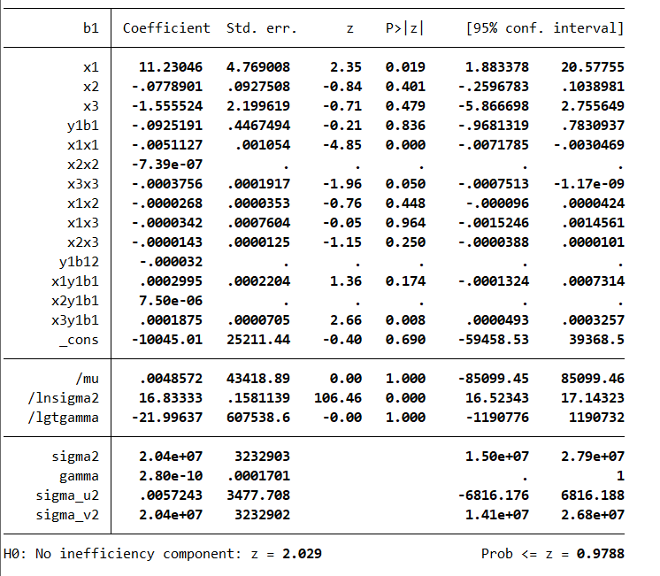
𝛾1 |  | 影子价格
0.9074809 | -1.56E+00 | 270.70 | 28156.607 | 161.950
𝛾11 | -1.5548685018 | 270.33 | 28156.607 | 161.950
-0.000032 | -1.54E+00 | 268.56 | 28156.607 | 161.950
μ11 | -1.5484889395 | 269.22 | 28156.607 | 161.950
-0.000032 | -1.5410820767 | 267.93 | 28156.607 | 161.950
η11 | -1.5456896239 | 268.73 | 28156.607 | 161.950
0.0002995 | -1.5535117751 | 270.09 | 28156.607 | 161.950
η21 | -1.5974871993 | 277.74 | 28156.607 | 161.950
7.50E-06 | -1.5967782536 | 277.62 | 28156.607 | 161.950
η31 | -1.6350267085 | 284.27 | 28156.607 | 161.950
0.0001875 | -1.1798719495 | 140.99 | 75694.265 | 633.455
β1 | -1.1720097833 | 140.05 | 75694.265 | 633.455
-0.0925191 | -1.1698193616 | 139.79 | 75694.265 | 633.455
β11 | -1.1651111771 | 139.22 | 75694.265 | 633.455
-0.000032 | -1.160852315 | 138.72 | 75694.265 | 633.455
δ11 | -1.156977344 | 138.25 | 75694.265 | 633.455
0.0002995 | -1.1560283841 | 138.14 | 75694.265 | 633.455
δ21 | -1.1559212184 | 138.13 | 75694.265 | 633.455
7.50E-06 | -1.1513454692 | 137.58 | 75694.265 | 633.455
δ31 | -1.1472023072 | 137.08 | 75694.265 | 633.455
0.0001875 | -1.2795188178 | 151.37 | 47178.798 | 398.805
 | -1.2739854632 | 150.71 | 47178.798 | 398.805
 | -1.2650387902 | 149.65 | 47178.798 | 398.805
 | -1.2590413835 | 148.95 | 47178.798 | 398.805
 | -1.2457873922 | 147.38 | 47178.798 | 398.805
 | -1.2374739789 | 146.39 | 47178.798 | 398.805
 | -1.2290147501 | 145.39 | 47178.798 | 398.805
 | -1.224450115 | 144.85 | 47178.798 | 398.805
 | -1.2159917959 | 143.85 | 47178.798 | 398.805
 | -1.1937016236 | 141.22 | 47178.798 | 398.805
 | -1.3423705148 | 89.93 | 25582.755 | 381.887
 | -1.3209053662 | 88.49 | 25582.755 | 381.887
 | -1.3027272907 | 87.27 | 25582.755 | 381.887
 | -1.2971358505 | 86.90 | 25582.755 | 381.887
...

